分析
视图（用户的游戏窗口）
GameFrame
GamePanel
 |  | Jframe
 |  |  | Jpanel
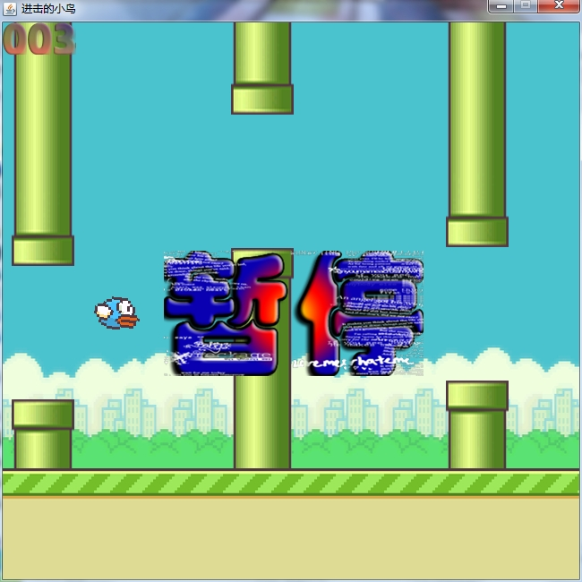

数据传输层
类：Dto
用户控制器（事件监听）
类：PlayerControl
游戏控制器
类：GameControl
MVC：
 | M：Model
 | V：View
 | C: Control

业务逻辑层（游戏的主要逻辑实现）
Bird
Ground
Pillars

数据访问层

数据库

设计1
170
50
50
170

200

650

70

150

 | 650

设计2
（9*9） （9*9）
（46*9）
（46*9） （46*9）
（9*9） （46*9） （9*9）
 |  |  | X

64

 |  | 64
 | Y

Sheet1
